Титульный лист
Общероссийская спортивная общественная организация "Национальная федерация бадминтона России"
РОО "Спортивная федерация бадминтона Ростовской области"
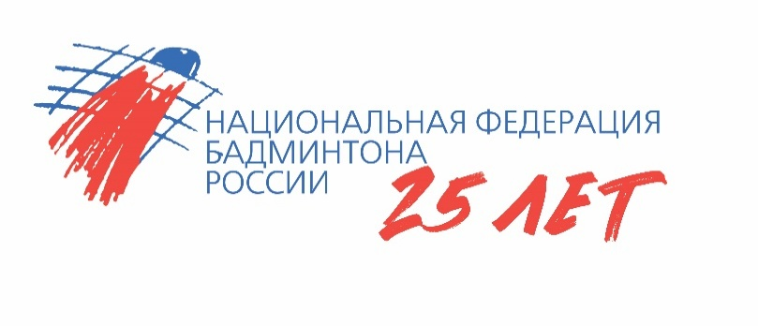

ОТЧЕТ
Главной судейской коллегии
о проведении
всероссийских соревнований по бадминтону "Южный волан"

0240002611Я
0240012611Я
0240022611Я
0240032611Я

01-04 ноября 2025 года

г. Ростов-на-Дону, Ростовская область

